Konfigurace
Konfigurace IT rozvaděče

Kód konfigurace: | RF1-52-60/12A-WWFWA-0HK-B

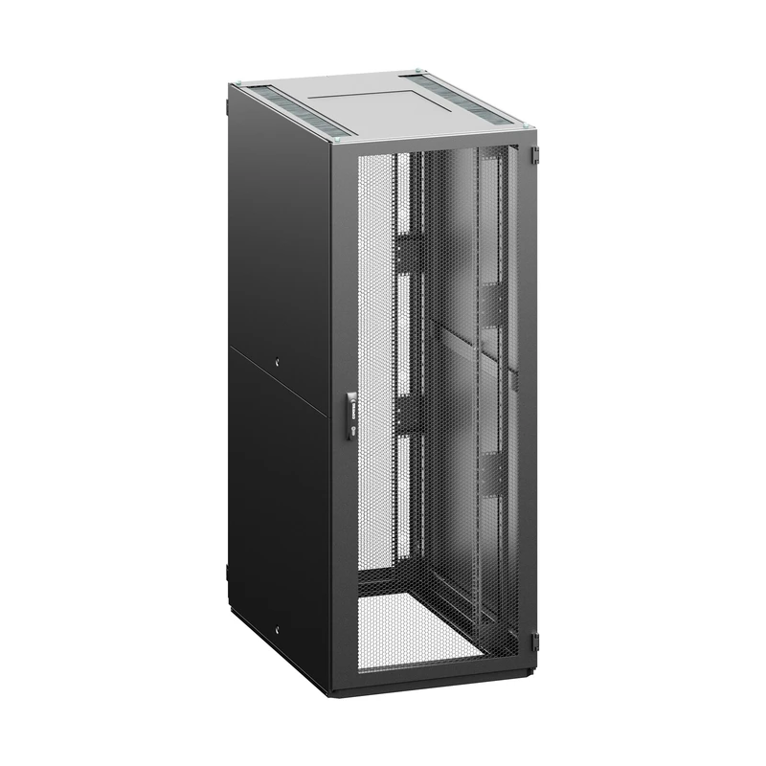

Parametry konfigurace
Parametr | Kód | Hodnota
Výška | 52 | 52U (2450 mm)
Šířka | 60 | 600 mm
Hloubka | 12 | 1200 mm
Barva rozvaděče | B | RAL 7035 (světle šedá)
Lišta | A | A-typ 19" lišt
Přední dveře | W | dveře perforované, míra perforace 86%
Zámek předních dveří | W | výklopná klika s vyměnitelnou vložkou, univerzální klíč 333, vícebodový
Zadní dveře | F | dveře perforované, vertikálně dělené, míra perforace 86%
Zámek zadních dvěří | W | výklopná klika s vyměnitelnou vložkou, univerzální klíč 333, vícebodový
Boční panely | A | 2 bočnice, celoplechové, univerzální klíč
Kryty | H | Standard: Horní kryt - H design (jednodílný), dolní kryt - segmentovaný, pouze přední segment E design

Obecné příslušenství
Žádné obecné příslušenství.

Umístěné příslušenství
Žádné příslušenství s přiřazenou pozicí.

